Feuil1
 |  | Suivi du castor d'Europe |  |  |  |  | Suivi du castor d'Europe

 |  |  |  |  |  |  |  |  | Compétences
Informations générales |  |  |  | 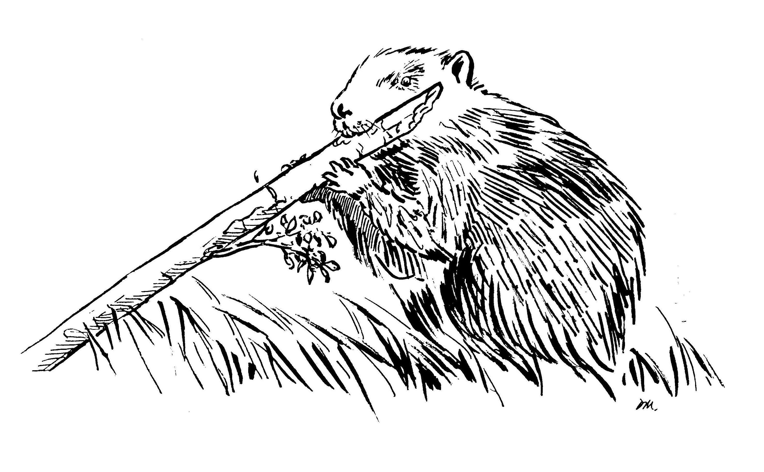 | Logistique

 | Description | Le Castor d'Europe est un mammifère semi-aquatique, et l'un des plus grand rongeur de la planète. Cette espèce protégée est une "ingénieure des écosystèmes" au travers des différents aménagements qu'elle réalise dans les cours d'eau.
 |  |  |  |  |  | Rôles
 |  |  |  |  |  | DN | DR | SD

 | Objectif | Les objectifs du réseau ont été fixés par le ministère en charge de l’écologie : - assurer le suivi de la colonisation du castor sur le réseau hydrographique français ; - accompagnement sur la question des dommages; - vigilance sur l'arrivée du castor canadien |  | Animation
 |  |  |  | Animation nationale: Paul Hurel Suivi scientifique: Yoann Bressan Animation régionale: Cédric Mondy

 |  |  |  |  |  | Protocole |  |  | Matériel
 | Utilisation | Raportage Directive européenne Habitat Faune Flore Régulation des dispositifs de piègeage près des cours d'eau

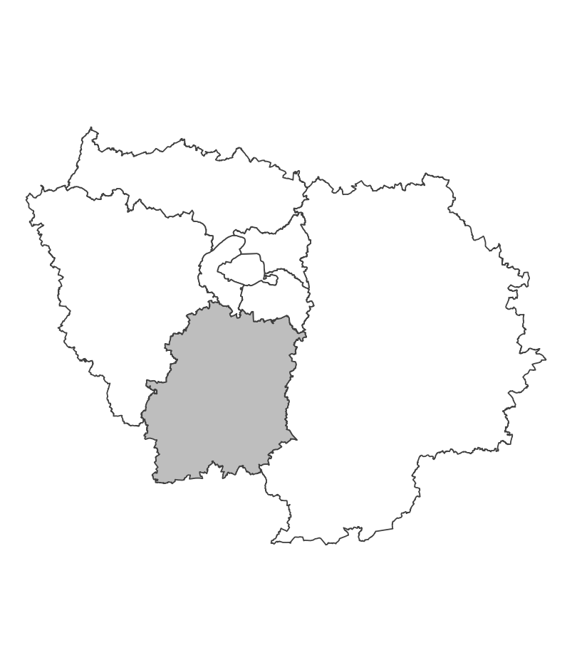
 | Zones de suivi
 |  |  | Prospection de linéaires de cours d'eau à la recherche d'indices de présence

 |  |  |  | Partenariats

 |  |  |  | ENS Syndicats de rivière |  | Autres relevés
 |  |  |  |  |  | ROE

 |  |  |  |  |  | Saisie/Validation des données |  |  | Diffusion des données

 |  |  |  |  |  |  |  |  | https://carmen.carmencarto.fr/38/Castor.map

 | Temporalité |  |  | Transversalité

En savoir plus |  |  |  |  | En savoir plus

Editée le 2024-06-04

